상품제안서
커핑그라운드 드립백커피 5종 선물세트 20P | 상품코드: S39370

 |  |  |  |  |  |  | 02-713-8555 | www.synergygift.co.kr
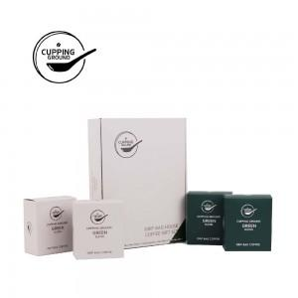 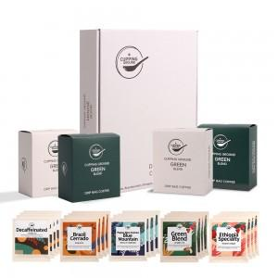 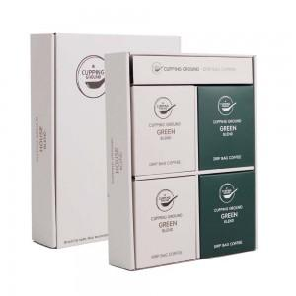

【상세/제작정보】 | <span style="font-size: 14pt;">​※&nbsp;</span><span style="font-size: 14pt;">100세트 이상 아트지 코팅스티커 제작 및 부착 무료</span><div><span style="font-size: 14pt;">※</span><span style="font-size: 14pt;">​&nbsp;</span><span style="font-size: 14pt;">100세트 이하 칼라 폼텍라벨 스티커 무료​</span></div><p><span style="font-size: 14pt;">※&nbsp;</span><span style="font-size: 18.6667px;">색상 선택가능하며, 베스트색상 랜덤발송</span><span style="font-size: 14pt;">​</span></p>

【인쇄/포장옵션】 | 스티커 / 포장지포장

【공급단가】 | 수량 | 30~ | 100~ | 500~ | 1,000~ | 2,000~
*VAT별도 | 단가 | 30,080원 | 28,900원 | 27,490원 | 26,790원 | 26,320원

【상품 URL】 | https://www.synergygift.co.kr:443/src/goods_detail.php?gdno=39370

